상품제안서
PGA 2단자동+3단수동 엠보선염바이어스+130g 면사타올 2P 세트 | 상품코드: S08449

 |  |  |  |  |  |  | 02-713-8555 | www.synergygift.co.kr
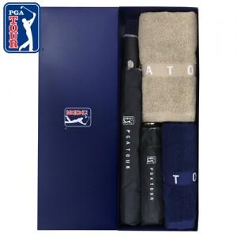

【상세/제작정보】

【인쇄/포장옵션】 | 실크, 자수, 원단1도인쇄 / 포장지포장

【공급단가】 | 수량 | 30~ | 100~ | 500~ | 1,000~ | 2,000~
*VAT별도 | 단가 | 26,000원 | 25,600원 | 25,000원 | 24,000원 | 23,000원

【상품 URL】 | https://www.synergygift.co.kr:443/src/goods_detail.php?gdno=2526

